横條圖
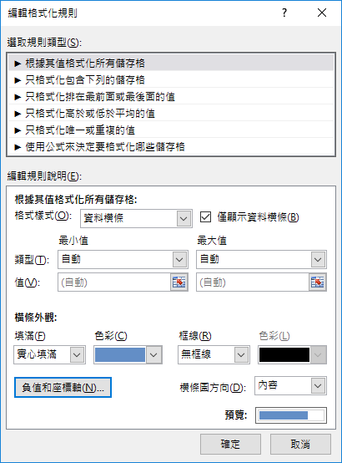
-63 | -63 | 按<F9>更新資料
-68 | -68
126 | 126 | 問：如何正負分隔線居中?
121 | 121
169 | 169
-94 | -94
94 | 94
106 | 106
174 | 174
41 | 41
-7 | -7

134 | 134
454 | 454
228 | 228
188 | 188
264 | 264
134 | 134
480 | 480
221 | 221
349 | 349
363 | 363
274 | 274

